Procuraduría General Nacion


LEY 1712 DEL 6 MARZO DE 2014 CONGRESO DE LA REPÚBLICA
El HOSPITAL NEUROLÓGICO DE COLOMBIA FUNDACIÓN - IVÁN JIMÉNEZ, en adelante "EL NEUROLÓGICO", dentro de sus políticas de transparencia y acceso a la información, dispone a través de la página web: www.neurologico.org un sitio llamado "Transparencia y acceso a la información pública" para consulta y beneficio de todos los grupos de interés (internos y externos).

PROCURADURÍA GENERAL DE LA NACIÓN
REQUERIMIENTO:
Menú
REQUISITOS SOBRE IDENTIDAD VISUAL Y ARTICULACIÓN CON PORTAL ÚNICO DEL ESTADO COLOMBIANO GOV.CO
Subnivel Menú Nivel II
Requisitos mínimos de políticas y cumplimiento legal
Item Menú Nivel II
a. Términos y condiciones.
Explicación
Todos los sujetos obligados deberán publicar los términos y condiciones para el uso de todos sus sitios web, plataformas, aplicaciones, trámites y servicios, servicios de pasarela de pago, consulta de acceso a información pública, otros procedimientos administrativos, entre otros. Como mínimo deberán incluir lo siguiente: condiciones, alcances y límites en el uso; derechos y deberes de los usuarios; alcance y límites de la responsabilidad de los sujetos obligados; contacto para asuntos relacionados con los términos y condiciones; referencia a la política de privacidad y tratamiento de datos personales; referencia a la política de derechos de autor.

RESPUESTA:
Ver en la siguiente hoja.

Servicios de pasarela de pagos
En el Hospital Neurólogico de Colombia para el recaudo de pagos particulares, copagos y cuotas moderadoras de los diferentes
servicios prestados contamos con medios de pago habilitados a través de transferencias bancarias y códigos QR estático,
garantizando con ello trazabilidad y seguridad de la información.

PAGO POR TRANSFERENCIA BANCARIA DE ACUERDO A LA SEDE EN QUE SE PRESTA EL SERVICIO:

SEDE MEDELLIN | SEDE NEUROPSICOLOGIA |  | SEDE APARTADO
Banco: Bancolombia | Banco: Bancolombia |  | Banco: Bancolombia
Número de Cuenta: 103-382-307-73 | Número de Cuenta: 604-005720-62 |  | Número de Cuenta: 108-529017-40
Tipo de Cuenta: Ahorros | Tipo de Cuenta: Corriente |  | Tipo de Cuenta: Ahorros
Titular: Hospital Neurológico de Colombia Fundación Iván Jiménez- ¨El Neurológico¨ | Titular: Hospital Neurológico de Colombia Fundación Iván Jiménez- ¨El Neurológico¨ |  | Titular: Hospital Neurológico de Colombia Fundación Iván Jiménez- ¨El Neurológico¨

Referencia: El usuario una vez realiza la transferencia desde su banco debe enviar el comprobante
incluyendo el número de documento y nombre del paciente para asegurar su correcta identificación,
a la dirección de correo: pagos@virtual.org.co

PAGO CON QR ESTATICO DE ACUERDO A LA SEDE EN QUE SE PRESTA EL SERVICIO:

SEDE MEDELLIN |  | SEDE NEUROPSICOLOGIA |  | SEDE APARTADO
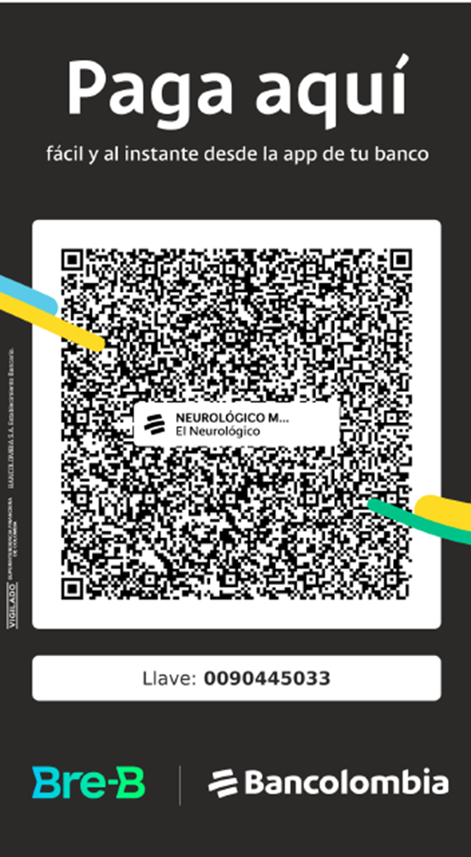
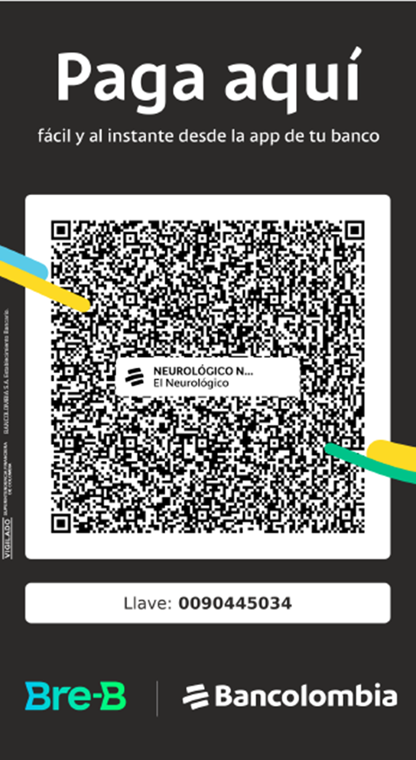
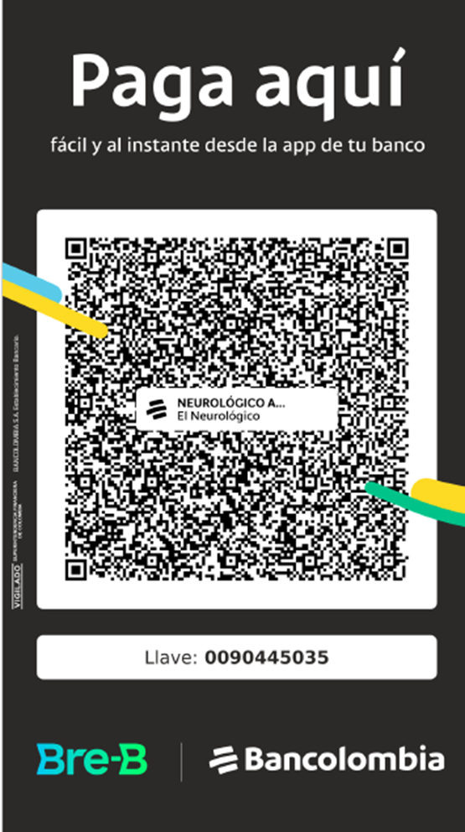

Referencia: El usuario escanea, escribe el valor y debe enviar el comprobante
incluyendo el número de documento y nombre del paciente para asegurar su
correcta identificación, a la dirección de correo: pagos@virtual.org.co

